상품제안서
국산 언바란스 도마2호/ 슬림도마/ 간편도마/ 캠핑도마 | 상품코드: F23938

 |  |  |  |  |  |  | 02-412-0044 | www.easy1.co.kr
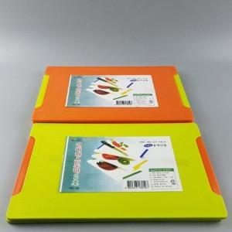

【상세/제작정보】

【인쇄/포장옵션】 | / 포장불가능

【공급단가】 | 수량 | 300~ | 500~ | 1,000~ | 3,000~ | 5,000~
*VAT별도 | 단가 | 1,930원 | 1,860원 | 1,790원 | 1,720원 | 1,650원

【상품 URL】 | https://easy1.co.kr:443/src/goods_detail.php?gdno=23938

